名簿
ご提出日： 年 月 日

株式会社安川電機 安川電機みらい館 工場見学担当者行
FAX （093） 645 - 7718

工場見学参加者名簿

団体名：
見学日時： 月 日（ ） ： ～ ：

No. | 氏名 | 企業・団体名 （学校名） | 所属部署 | 役職 （備考） | 年齢 （学年） | 性別 | 都道府県/国
1
2
3
4
5
6
7
8
9
10
11
12
13
14
15
16
17
18
19
20
21
22
23
24
25
26
27
28
29
30

【お問合せ／工場見学申込書・工場見学参加者名簿送付先】
〒806-0004 福岡県北九州市八幡西区黒崎城石2番1号 株式会社安川電機 安川電機みらい館 担当者
TEL：（093） 645 - 7705 ／ FAX：（093） 645 - 7718

地図
東門
◆徒歩でお越しの方は、
守衛所にお立寄りください。
◆バス・お車でお越しの方は、入門受付用駐車場に停車し、守衛所にお立寄りください。
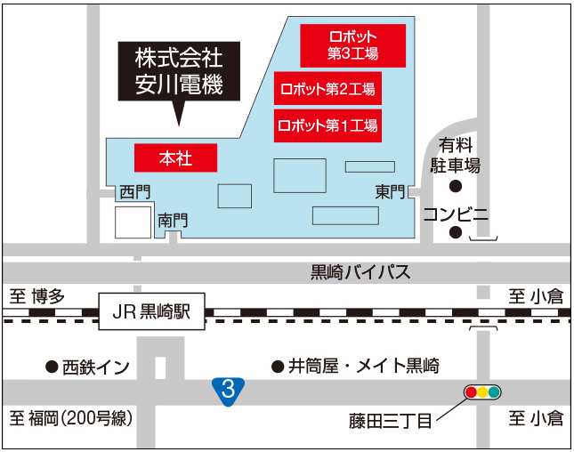

守衛所

南門
◆徒歩でお越しの方は、直接安川電機みらい館にお越しください。
安川電機みらい館

東門

南門

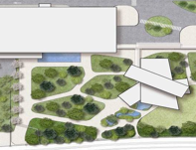
安川電機みらい館
南門
出入口

本社棟

◆電車でお越しの方
JR鹿児島本線黒崎駅で下車ください。
改札口を抜けた後、北口跨線橋より南門もしくは東門にお越しください。

◆バス・お車でお越しの方
国道３号線【藤田三丁目】交差点を北進し、１つ目の信号を左折してください。
→東門へ・・・右手に東門が見えますので、守衛所までお越しください。

◆お問い合わせ先
〒８０６－０００４
福岡県北九州市八幡西区黒崎城石２番１号
安川電機みらい館
℡：（０９３）６４５－７７０５

